关系图
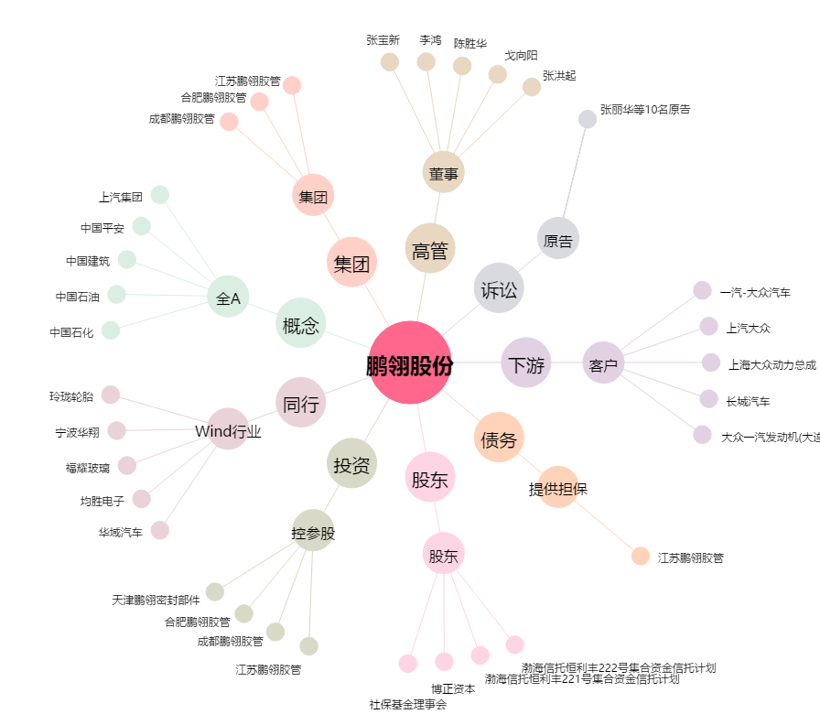
鹏翎股份[300375.SZ] - 关系概览图

